Foglio1
Paracalli PASTORELLI | PASTORELLI Hand Grips
NUOVE PROMESSE | NEW PROMISE
PARALLELE ASIMMETRICHE | UNEVEN BAR
SBARRA, ANELLI | BAR, RING

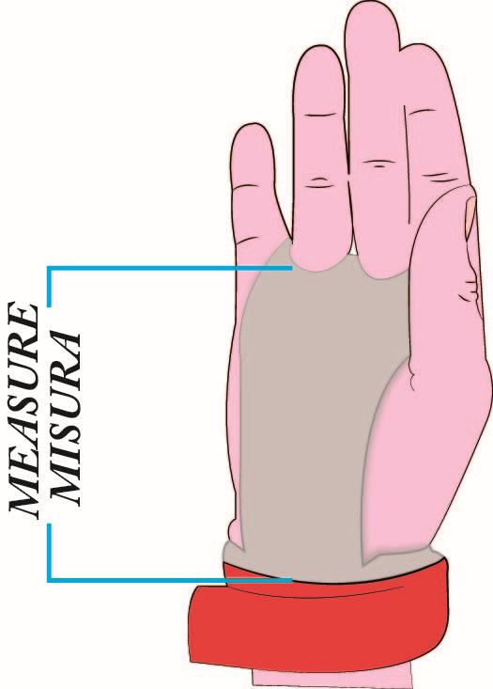
 |  |  | taglia | CODICE PRODOTTO
 | CM | TAGLIA - SIZE | size | ITEM CODE

 | SCRIVI NEL RETTANGOLO VERDE LA
 | LUNGHEZZA DELLA MANO
 | NEL TRATTO CELESTE

 | INCH | SIZE

 |  |  |  | ITA | ATTENZIONE: IL CONSIGLIO DI TAGLIA DA PASTORELLI SPORT
 | MEASURE |  |  |  | NON IMPLICA NESSUNA RESPONSABILITA' DELL'AZIENDA.
 | THE LENGHT OF YOUR HAND INDICATE |  |  |  | IL CAMBIO DI MATERIALE NON UTILIZZATO SARA' SEMPRE POSSIBILE,
 | BY THE LIGHT BLUE LINE |  |  |  | NEI PRIMI 10 GG DALL'ACQUISTO , MA CON ENTRAMBE LE SPESE DI
 | AND WRITE IT IN THE |  |  |  | SPEDIZIONE A CARICO DEL CLIENTE UTILIZZATORE FINALE !
 | GREEN SPACE
 |  |  |  | EN | ATTENTION: THE SIZE SUGGESTION BY PASTORELLI SPORT DOES NOT IMPLICATE
 |  |  |  |  | ANY RESPONSABILITY BY THE COMPANY FOR WRONG MEASURES.
 |  |  |  |  | THE CHANGE OF UNUSED MATERIAL IS ALWAYS POSSIBLE,
 |  |  |  |  | WITHIN 10 DAYS FROM THE PURCHASE, WITH SHIPPING FREIGHT TO THE CLIENT !

